Majonéz eredmények
KEDVELTSÉGI RANGSOR | TERMÉK FOTÓ * | TERMÉK NEVE | TÖMEG (g) | ÁR * (Ft/kg) | JELÖLÉSEN FELTÜNTETETT GYÁRTÓ/FORGALMAZÓ * | JELÖLÉSEN FELTÜNTETETT ÖSSZETEVŐK | JELÖLÉSEN FELTÜNTETETT EGYÉB INFORMÁCIÓK | HATÓSÁGI MINTAVÉTEL HELYE | KEDVELTSÉGI VIZSGÁLAT |  |  |  |  | HATÓSÁGI ANALITIKAI VIZSGÁLAT
 |  |  |  |  |  |  |  |  | KÜLSŐ MEGJELENÉS | SZÍN | ILLAT | ÍZ | ÖSSZESÍTETT PONTSZÁM | NEDVESSÉG-TARTALOM (%(m/m)) | ZSÍRTARTALOM (%(m/m)) | ERUKASAV TARTALOM * (g /kg zsír) | OMEGA-3 ZSÍRSAVAK 100 g TERMÉKRE (%(m/m)) | NÖVÉNYI OLAJ ÖSSZETÉTEL (%(m/m)) | SZORBINSAV (mg/kg) | BENZOESAV (mg/kg) | EDTA ADALÉKANYAG TARTALOM (mg/kg) | pH | PAH * (µg/kg) BENZO(A)PIRÉN/ ÖSSZMENNYISÉG | KÉN-DIOXID TARTALOM (mg/kg) | ALLERGÉNEK MUSTÁR (mg/kg) | ALLERGÉNEK TOJÁSFEHÉRJE (mg/kg) | ALLERGÉNEK ZELLER (mg/kg)
1 | 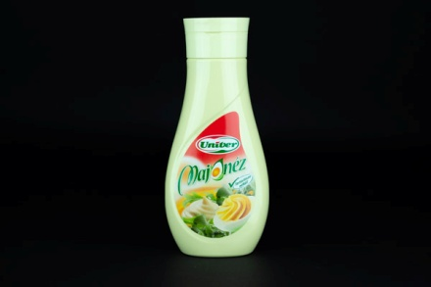 | Univer Majonéz | 420 | 1426 | Gy: Univer Product Zrt. 6000 Kecskemét, Mindszenti krt. 57-59. | Finomított napraforgó olaj, ivóvíz, mustár (ivóvíz, ételecet, mustármag, cukor, étkezési só), tojássárgalé (tojássárgája, étkezési só), cukor, ételecet, étkezési só, módosított keményítő, sűrítőanyag (xantángumi), étkezési savak (citromsav, tejsav), antioxidáns (kalcium-dinátrium-EDTA). | Tartósítószer nélkül. | Auchan Magyarország Kft. - Auchan Albertfalva 1117 Budapest, Hunyadi János u. 19. | 5.10 | 4.93 | 5.78 | 10.96 | 26.8 | 24.4 | 68.2 | 2.2 | 0.42 | Napraforgóolaj: 98,0 Egyéb zsír: < 2,0 | < 0,6 | < 6,8 | 79 | 3.3 | < 0,44 < 0,44 | < 10 | _ | _ | _
2 | 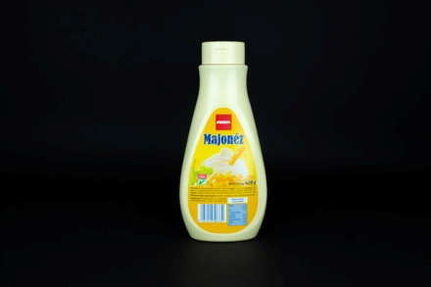 | Penny Majonéz | 620 | 847 | F: PENNY Market Kft. 2351 Alsónémedi, Északi Vállalkozói Terület, 5. sz. főút, 21.km | Finomított napraforgó olaj, ivóvíz, cukor, ecet, mustár (ivóvíz, ecet, mustármag, cukor, étkezési só), módosított keményítő, étkezési só, étkezési sav (tejsav), stabilizátor (xantángumi), teljes tojáspor, tartósítószer (kálium-szorbát), antioxidáns (kalcium-dinátrium-EDTA), színezék (béta-karotin). | _ | Penny-Market Kereskedelmi Kft. 1211 Budapest, Kossuth Lajos u. 69. | 5.74 | 5.29 | 6.04 | 9.62 | 26.7 | 35.6 | 52.1 | 1 | 0.12 | Napraforgóolaj: 98,0 Egyéb zsír: < 2,0 | 1370 | < 7,5 | 53 | 3.3 | < 0,44 < 0,44 | < 10 | _ | _ | _
3 | 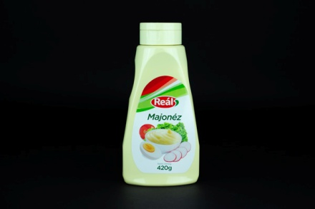 | Reál Majonéz | 420 | 1107 | F: Reál Hungária Kft. és társult vállalkozásai 2051 Biatorbágy, Rozália park 5-7. | Finomított napraforgó olaj, víz, cukor, ecet, mustár (víz, ecet, mustármag, cukor, só), módosított keményítő, só, étkezési sav (tejsav), stabilizátor (xanthan gumi), teljes tojáspor (0,3%), tartósítószer (Kálium-szorbát), antioxidáns (kalcium-dinátrium-EDTA), színezék (béta-karotin). | _ | Reál Hungária Élelmiszer Kereskedelmi Kft. 1211 Budapest, II. Rákóczi Ferenc út 119. | 5.51 | 4.81 | 5.57 | 10.59 | 26.5 | 36.0 | 52.6 | 1 | 0.08 | Napraforgóolaj: 98,0 Egyéb zsír: < 2,0 | 1280 | < 6,4 | 77 | 3.3 | < 0,44 < 0,44 | < 10 | _ | _ | _
4 | 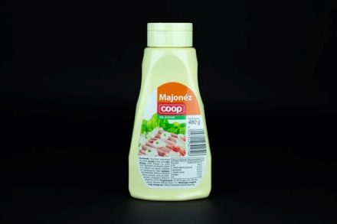 | Coop Majonéz | 480 | 969 | F: CO-OP Hungary Zrt. 1097 Budapest, Könyves Kálmán körút 11/c. | Finomított napraforgó olaj, ivóvíz, mustár (ivóvíz, ecet, mustármag, cukor, étkezési só), cukor, ecet, módosított keményítő, étkezési só, étkezési sav (tejsav), stabilizátor (xantángumi), teljes tojáspor, tartósítószerek (Nátrium-benzoát, Kálium-szorbát), színezék (béta-karotin), antioxidáns (Kálcium-dinátrium-EDTA). | _ | CO-OP STAR Zrt. 1088 Budapest, Szentkirályi u. 17. | 5.81 | 5.29 | 5.97 | 9.21 | 26.3 | 48.6 | 39.9 | 1.9 | 0.11 | Napraforgóolaj: 98,0 Egyéb zsír: < 2,0 | 700 | 910 | 43 | 3.3 | < 0,44 < 0,44 | < 10 | _ | _ | _
5 | 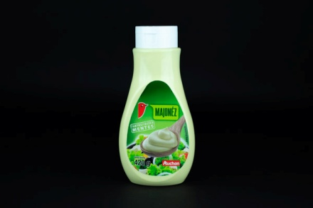 | Auchan Majonéz - Tartósítószer mentes | 420 | 1036 | F: Auchan Magyarország Kft. 2040 Budaörs, Sport u. 2-4. | Finomított napraforgó étolaj, ivóvíz, mustár (ivóvíz, ételecet, mustármag, cukor, étkezési só), cukor, ételecet, étkezési só, módosított keményítő, teljes tojáspor, sűrítőanyag (xantángumi), étkezési savak (tejsav, citromsav), színezékek (karotinok), antioxidáns (kalcium-dinátrium-EDTA). | Tartósítószer mentes. | Auchan Magyarország Kft. - Auchan Albertfalva 1117 Budapest, Hunyadi János u. 19. | 5.10 | 5.10 | 5.00 | 10.47 | 25.7 | 26.2 | 65.4 | 2.2 | 0.18 | Napraforgóolaj: 98,0 Egyéb zsír: < 2,0 | < 0,6 | < 7,0 | 83 | 3.3 | < 0,44 < 0,44 | < 10 | _ | _ | _
6 | 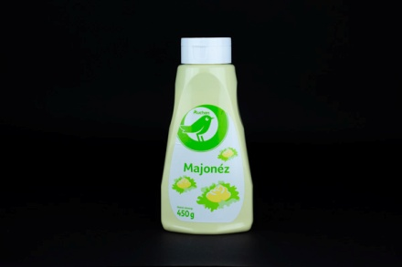 | Auchan Majonéz | 450 | 498 | F: Auchan Magyarország Kft. 2040 Budaörs, Sport u. 2-4. | Ivóvíz, finomított napraforgó-étolaj (25%), ételecet, cukor, mustár (ivóvíz, ételecet, mustármag, cukor, étkezési só), módosított keményítők, étkezési só, étkezési sav (tejsav), sűrítőanyag (xantángumi), teljes tojáspor, tartósítószerek (nátrium-benzoát, kálium-szorbát), színezék (karotinok), antioxidáns (kalcium-dinatrium-EDTA). | _ | Auchan Magyarország Kft. - Auchan Albertfalva 1117 Budapest, Hunyadi János u. 19. | 5.42 | 5.10 | 6.12 | 8.54 | 25.2 | 62.4 | 25.5 | 2.6 | 0.12 | Napraforgóolaj: 98,0 Egyéb zsír: < 2,0 | 730 | 900 | 69 | 3.4 | < 0,44 < 0,44 | < 10 | _ | _ | _
7 | 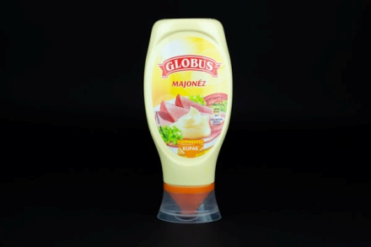 | Globus Majonéz | 400 | 1623 | F: Unilever Magyarország Kft. 1138 Budapest, Váci út 182. | Repceolaj, víz, ecet, TOJÁSSÁRGÁJA (4%), cukor, mustár (víz, MUSTÁRMAG, ecet, só, fűszerek, aromák), só, módosított kukorica keményítő, aroma, sűrítőanyag (xantángumi), antioxidáns (kalcium-dinatrium EDTA), színezék (béta-karotin). | Mélyalmos tojással. A mélyalmos tojás alternatív (nem ketreces) tartású tyúkoktól származik. Omega-3 zsírsavval. | Auchan Magyarország Kft. - Auchan Albertfalva 1117 Budapest, Hunyadi János u. 19. | 4.52 | 4.64 | 5.89 | 9.62 | 24.7 | 27.0 | 67.1 | 2.7 | 4.64 | Repceolaj: 98,0 Egyéb zsír: < 2,0 | < 0,6 | < 7,0 | 56 | 3.6 | < 0,44 < 0,44 | < 10 | _ | _ | < 0,4
8 | 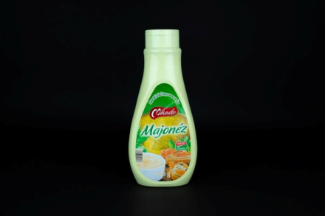 | Mikado Majonéz | 620 | 853 | F: Lidl Magyarország Bt. 1037 Budapest, Rádl árok 6. | Finomított napraforgóolaj, ivóvíz, mustár (ivóvíz, ételecet, mustármag, cukor, étkezési só), cukor, ételecet, étkezési só, módosított keményítő (burgonya, kukorica), teljes tojáspor, sűrítő anyag: xantángumi, étkezési savak: tejsav, citromsav, színezékek: karotinok, antioxidáns: kalcium-dinátrium-EDTA. | Tartósítószermentes. | Lidl Magyarország Bt. 2000 Szentendre, Dózsa György út 20. | 4.52 | 4.77 | 5.97 | 9.35 | 24.6 | 25.4 | 66.1 | 1.7 | 0.32 | Napraforgóolaj: 98,0 Egyéb zsír: < 2,0 | < 0,5 | < 6,6 | 74 | 3.3 | < 0,44 < 0,44 | < 10 | _ | _ | _
9 | 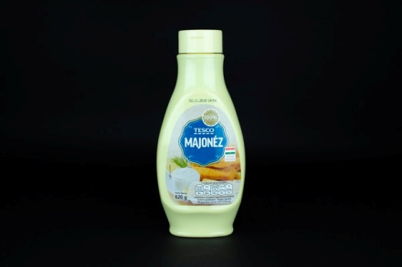 | Tesco Majonéz | 620 | 1160 | F: TESCO-GLOBAL Áruházak Zrt. 2040 Budaörs, Kinizsi út 1-3. | Napraforgó étolaj (59,5)%, ivóvíz, cukor, tojássárgájalé [tojássárgája, tartósítószer (kálium-szorbát), étkezési sav (citromsav)], mustár [ivóvíz, ételecet, mustármag, cukor, étkezési só, tartósítószer (nátrium-benzoát)], ételecet, étkezési só, módosított kukoricakeményítő, sűrítőanyag (xantángumi), tartósítószer (kálium szorbát), étkezési sav (citromsav), aroma, antioxidáns (kalcium-dinátrium-(etilén-diamin)-tetraacetát). | _ | Tesco Global Áruházak Zrt. - Soroksári úti Hipermarket 1097 Budapest, Koppány u. 2-4. | 5.55 | 5.03 | 5.81 | 8.13 | 24.5 | 24.1 | 59.9 | 0.9 | 0.15 | Napraforgóolaj: 98,0 Egyéb zsír: < 2,0 | 2100 | < 5,2 | 72 | 3.8 | < 0,44 < 0,44 | < 10 | _ | _ | _
10 | 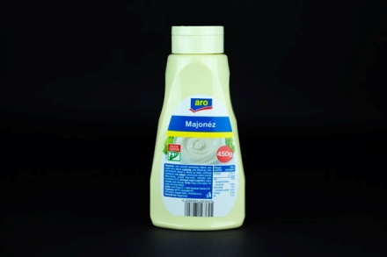 | ARO Majonéz | 450 | 753 | Gy: Univer Product Zrt. 6000 Kecskemét, Szolnoki út 35. F: METRO Kereskedelmi Kft. 2041 Budaörs, Budapark Keleti 3. | Ivóvíz, finomított napraforgóolaj, ételecet, cukor, mustár (ivóvíz, ételecet, mustármag, cukor, étkezési só), módosított keményítő, étkezési só, étkezési sav (tejsav), sűrítőanyag (xantángumi), teljes tojáspor, tartósítószerek (nátrium-benzoát, kálium-szorbát), színezék (béta-karotin), antioxidáns (kalcium-dinátrium-EDTA). | _ | Metro Kereskedelmi Kft. 2011 Budakalász, Lupaszigeti utca 2. | 5.16 | 4.81 | 5.28 | 9.12 | 24.4 | 61.8 | 24.7 | 2.5 | 0.09 | Napraforgóolaj: 98,0 Egyéb zsír: < 2,0 | 780 | 960 | 64 | 3.4 | < 0,44 < 0,44 | < 10 | _ | _ | _
11 | 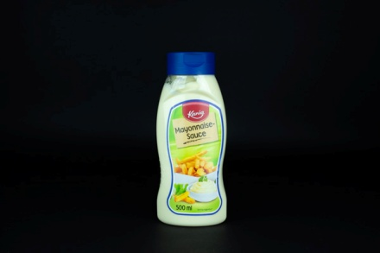 | Kania Majonéz | 474 | 947 | F: Lidl Magyarország Bt. 1037 Budapest, Rádl árok 6. | 80% repceolaj, 6% pasztőrözött tojássárgája, ételcet, cukor, étkezési só, mustármag, étkezési sav:citromsav; antioxidáns: kalcium-dinátrium-EDTA; fűszerek. | Alternatív tartásban termelt tojásból. | Lidl Magyarország Bt. 2000 Szentendre, Dózsa György út 20. | 4.52 | 5.16 | 5.50 | 8.94 | 24.1 | 13.6 | 76.9 | 3.3 | 6.60 | Repceolaj: 98,0 Egyéb zsír: < 2,0 | < 0,5 | < 6,0 | 75 | 3.6 | < 0,44 < 0,44 | < 10 | _ | _ | _
12 | 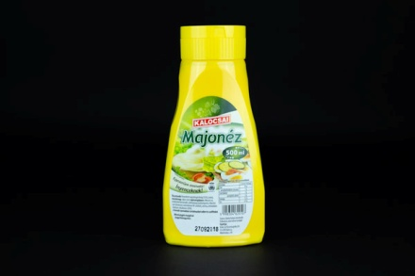 | Kalocsai Majonéz | 500 ml * | 1458 Ft/l * | Gy: Kalocsai Fűszerpaprika Zrt. 6300 Kalocsa, Alkotmány u. 49. | Finomított napraforgó étolaj (55%), ivóvíz, mustármag, cukor, ecet, tojássárgájapor, étkezési só, módosított keményítő, sűrítőanyag (xantángumi), étkezési sav (citromsav), tartósítószer (K-szorbát), aroma, antioxidáns (kálcium-dinátrium-EDTA). | A termék nyomokban tartalmazhat zellert és szulfitokat. | Auchan Magyarország Kft. - Auchan Budakalász 2011 Budakalász, Omszk park 1. | 4.69 | 5.10 | 5.21 | 8.87 | 23.9 | 52.1 | 54.9 | 1 | 0.34 | Napraforgóolaj: 98,0 Egyéb zsír: < 2,0 | 1490 | < 6,7 | 76 | 3.8 | < 0,44 < 0,44 | < 10 | _ | _ | _
13 | 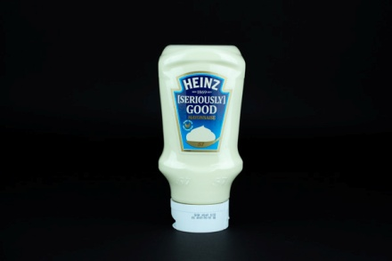 | Heinz Majonéz | 395 | 2529 | F: IN-FOOD 2000 Kft. 9022 Győr, Liszt Ferenc u.11. | Repcemagolaj 68%, víz, pasztőrözött tojássárgája 5%, ételecet, cukor, keményítő, só, mustármag, fűszerek, antioxidáns (kalcium-dinátrium-EDTA). | Szabad tartásban termelt tojásból. 70% zsírtartalommal. | Auchan Magyarország Kft. - Auchan Albertfalva 1117 Budapest, Hunyadi János u. 19. | 5.28 | 5.34 | 4.92 | 7.88 | 23.4 | 25.6 | 70 | 1.4 | 5.05 | Repceolaj: 98,0 Egyéb zsír: < 2,0 | < 0,5 | < 6,5 | 72 | 3.8 | < 0,44 0,54 | < 10 | _ | _ | _
14 | 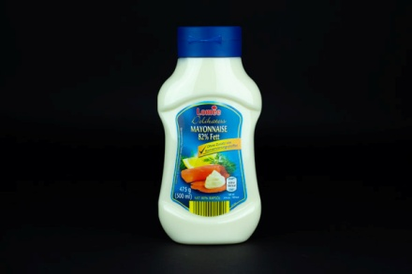 | Lomee Csemege majonéz | 475 | 945 | Gy: VOSS Feinkost Bahnhofstr. 4, 49201 Dissen, Deutschland | Repceolaj (80%), tojássárgája (6%), borecet,cukor, étkezési só, mustármag, fűszerek, étkezési sav: citromsav, antioxidáns: E 385. | Tartósítószert nem tartalmaz. | Aldi Magyarország Élelmiszer Bt. 1211 Budapest, Szent Imre tér 8. | 5.22 | 5.16 | 5.00 | 7.64 | 23.0 | 13.7 | 75.9 | 5.2 | 6.45 | Repceolaj: 98,0 Egyéb zsír: < 2,0 | < 0,5 | < 5,9 | 51 | 3.5 | < 0,44 < 0,44 | < 10 | _ | _ | _
15 | 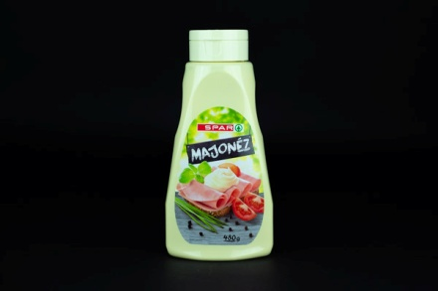 | Spar Majonéz | 480 | 1040 | Kizárólagos forgalmazó: SPAR Magyarország Kereskedelmi Kft. 2060 Bicske, SPAR út | Finomított napragorgó-étolaj (53%), ivóvíz, cukor, ecet, mustár (ivóvíz, ecet, mustármag, cukor, étkezési só), módosított keményítők, étkezési só, étkezési sav: tejsav, stabilizátor: xantángumi, teljes tojáspor, tartósítószer: kálium-szorbát; antioxidáns: kalcium-dinátrium-EDTA; színezék: karotinok. | _ | SPAR Magyarország Kereskedelemi Kft. - Interspar Hipermarket 2000 Szentendre, Dobogókői út 4. | 4.64 | 4.64 | 5.10 | 8.54 | 22.9 | 35.7 | 52.7 | 0.9 | 0.06 | Napraforgóolaj: 98,0 Egyéb zsír: < 2,0 | 1380 | < 7,0 | 79 | 3.3 | < 0,44 < 0,44 | < 10 | _ | _ | _
16 | 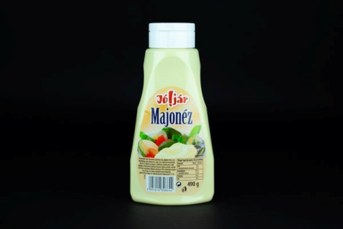 | Jól Jár Majonéz | 490 | 602 | Gy: Univer Product Zrt. 6000 Kecskemét, Mindszenti krt. 57-59. | Ivóvíz, finomított napraforgó olaj, mustár (ivóvíz, ecet, mustármag, cukor, étkezési só), cukor, ecet, módosított keményítők, étkezési só, étkezési sav (tejsav), stabilizátor (xantán gumi), teljes tojáspor, tartósítószerek (Nátrium-benzoát, Kálium-szorbát), színezék (karotinok), antioxidáns (Kálcium-dinátrium-EDTA). | _ | Reál Hungária Élelmiszer Kereskedelmi Kft. 1211 Budapest, II. Rákóczi Ferenc út 119. | 5.10 | 5.10 | 5.07 | 7.51 | 22.8 | 68.2 | 15.4 | 6.8 | 0.05 | Napraforgóolaj: 98,0 Egyéb zsír: < 2,0 | 680 | 840 | 61 | 3.4 | < 0,44 < 0,44 | < 10 | _ | _ | _
17 | 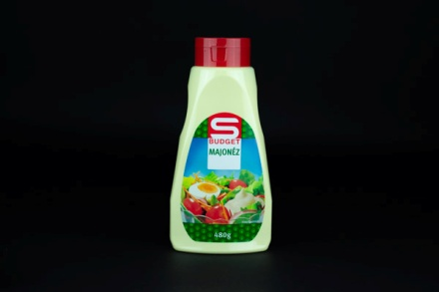 | S-Budget Majonéz | 480 | 498 | Kizárólagos forgalmazó: SPAR Magyarország Kereskedelmi Kft. 2060 Bicske, SPAR út | Finomított napraforgó-étolaj (40%), víz, mustár (víz, ecet, mustármag, cukor, étkezési só), cukor, ecet, módosított keményítő, étkezési só, étkezési sav: tejsav; stabilizátor: xantángumi; teljes tojáspor, tartósítószerek: nátrium-benzoát, kálium-szorbát; színezék:karotinok; antioxidáns: kalcium-dinátrium-EDTA. | _ | SPAR Magyarország Kereskedelemi Kft. - Interspar Hipermarket 2000 Szentendre, Dobogókői út 4. | 5.10 | 4.75 | 5.35 | 7.51 | 22.7 | 48.9 | 39.5 | 1.8 | 0.05 | Napraforgóolaj: 98,0 Egyéb zsír: < 2,0 | 730 | 920 | 69 | 3.3 | < 0,44 < 0,44 | < 10 | _ | _ | _
X | 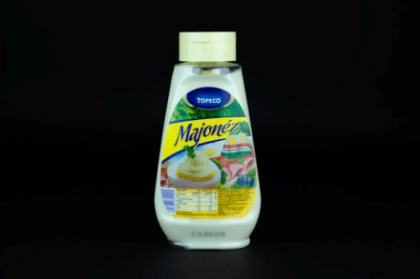 | Topeco Majonéz | 480 | 854 | Gy: AS-FOODS Kft. 8840 Csurgó, József Attila u.6. | Ivóvíz, napraforgó étolaj (20%), cukor, módosított kukoricakeményítő, ételecet, mustár [ivóvíz, ételecet, mustármag, cukor, étkezési só, tartósítószer: (nátrium-benzoát)], étkezési só, tojássárgájalé [tojássárgája, tartósítószer (kálium-szorbát), étkezési sav (citromsav)], sűrítőanyag (xantán-gumi), tartósítószerek (nátrium-benzoát, kálium-szorbát), étkezési sav (citromsav), antioxidáns (EDTA), színezék (béta-karotin), aroma. | _ | Tesco Global Áruházak Zrt. - Soroksári úti Hipermarket 1097 Budapest, Koppány u. 2-4. | 5.29 | 4.58 | 4.87 | 7.05 | 21.8 | 66.5 | 20.4 | 1.9 | 0.06 | Napraforgóolaj: 98,0 Egyéb zsír: < 2,0 | 780 | 1070 | 59 | 3.5 | < 0,44 < 0,44 | < 10 | _ | _ | _
19 | 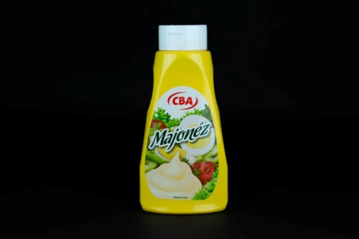 | CBA Majonéz | 450 | 967 | Gy: Univer Product Zrt. 6000 Kecskemét, Mindszenti krt. 57-59. | Finomított napraforgó olaj, ivóvíz, mustár (ivóvíz, ételecet, mustármag, cukor, étkezési só), cukor, ételecet, módosított keményítő, étkezési só, étkezési sav (tejsav), teljes tojáspor, stabilizátor (xantángumi), tartósítószerek (Nátrium-benzoát, Kálium-szorbát), antioxidáns (kalcium-dinátrium-EDTA), színezék (karotinok). | _ | CBA Príma - Kárpát Csemege 1133 Budapest, Dráva u. 22. | 4.87 | 4.16 | 4.71 | 7.51 | 21.3 | 49.0 | 39.1 | 2 | 0.11 | Napraforgóolaj: 98,0 Egyéb zsír: < 2,0 | 720 | 870 | 43 | 3.3 | < 0,44 < 0,44 | < 10 | _ | _ | _
20 | 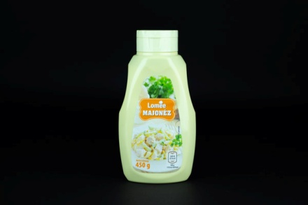 | Lomee Majonéz | 450 | 842 | Gy: Condiment Kft. 6300 Kalocsa, Alkotmány u. 49. | Napraforgóolaj (40%), víz, cukor, módosított kukoricakeményítő, ecet, mustár [víz, ecet, mustármag, cukor, étkezési só, tartósítószer (nátrium-benzoát), kurkuma],tojáspor, étkezési só, étkezési savak (tejsav, citromsav), sűrítőanyag (xantángumi), tartósítószerek (kálium-szorbát, nátrium-benzoát), antioxidáns (E 385), színezék (karotinok). | _ | Aldi Magyarország Élelmiszer Bt. 1211 Budapest, Szent Imre tér 8. | 4.46 | 5.22 | 4.28 | 7.14 | 21.1 | 44.1 | 39.8 | 1.6 | 0.17 | Napraforgóolaj: 98,0 Egyéb zsír: < 2,0 | 870 | 1010 | 67 | 3.6 | < 0,44 < 0,44 | < 10 | _ | _ | _
21 | 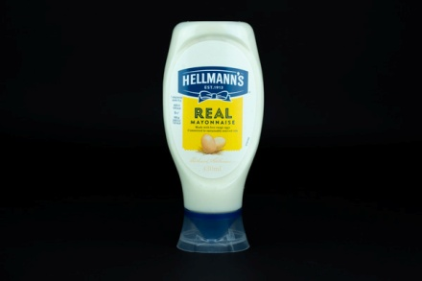 | Hellmann's Majonéz | 404 | 1978 | F: Unilever Magyarország Kft. 1138 Budapest, Váci út 121-127. | Repceolaj 78%, víz, TOJÁS és TOJÁSSÁRGÁJA 7,9%, ecet, só, cukor, napraforgóolaj, citromlé sűrítmény, antioxidáns (kalcium-dinátrium-EDTA), aromák, természetes paprikakivonat. | Szabad tartásban termelt tojásból. | Auchan Magyarország Kft. - Auchan Albertfalva 1117 Budapest, Hunyadi János u. 19. | 5.10 | 4.84 | 5.18 | 5.01 | 20.1 | 18.7 | 78.7 | 4.4 | 6.52 | Repceolaj: 98,0 Egyéb zsír: < 2,0 | < 0,6 | < 6,9 | 76 | 3.7 | < 0,44 1,02 | < 10 | < 0,5 | _ | < 0,4
X | 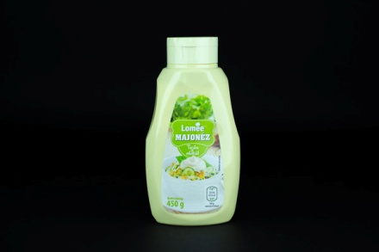 | Lomee Majonéz - Tojás nélkül | 450 | 842 | Gy: Condiment Kft. 6300 Kalocsa, Alkotmány u. 49. | Napraforgóolaj (40%), víz, cukor, ecet, módosított kukoricakeményítő, mustár [víz, ecet, mustármag, cukor, étkezési só, tartósítószer (nátrium-benzoát), kurkuma], étkezési só, emulgeálószer (módosított kukoricakeményítő, szárított glükózszirup), étkezési savak (tejsav, citromsav), sűrítőanyag (xantángumi), tartósítószerek (kálium-szorbát, nátrium benzoát), antioxidáns (E 385). | Tojás nélkül. | Aldi Magyarország Élelmiszer Bt. 1211 Budapest, Szent Imre tér 8. | 3.87 | 3.42 | 5.34 | 6.64 | 19.3 | 44.5 | 38.6 | 1.4 | 0.08 | Napraforgóolaj: 98,0 Egyéb zsír: < 2,0 | 970 | 1060 | 78 | 3.4 | < 0,44 < 0,44 | < 10 | _ | < 0,4 | < 0,4
*: Egérrel a cellára mutatva további információ jelenik meg.
X: minőségi hiba miatt kizárt termék.

